Лист1
 |  |  | Прайс-лист: Мягконабивная мебель (без каркаса).
Наименование | Количество единиц | Цена, руб. | Габаритные размеры |  | Количество | Сумма, руб.
изделия | в комплекте
«Бантик» | диван – 1 | 1-2 995,00 = | Диван | 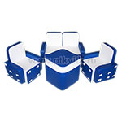 |  | 0.00
комплект | кресло – 2 | 2-2 195,00= 4 390,00 | 80*40*50 см.
8кг. 0,4м3 | стол - 1 | Стол-1 997,00= | кресло
 |  | 9,382.00 | 50*40*50 см.
 |  |  | стол
 |  |  | 40*40*40 см.
«Бантик без столика» | диван – 1 | 7,310.00 | Диван | 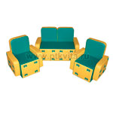 |  | 0.00
комплект | кресло – 2 |  | 80*40*50 см.
8кг. 0,4м3 |  |  | кресло
 |  |  | 50*40*50 см.
«Бантик с аппликацией» | диван – 1 | 1-3 630,00 = | Диван | 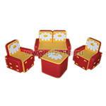 |  | 0.00
комплект | кресло – 2 | 2-2 558,00 = 5 116,00 | 80*40*50 см.
8кг. 0,4м3 | стол - 1 | Стол-2 720,00= | кресло
 |  | 11,466.00 | 50*40*50 см.
 |  |  | стол
 |  |  | 40*40*30 см.
«Бантик с аппликацией без столика» | диван – 1 | 8,704.00 | Диван |  |  | 0.00
комплект | кресло – 2 |  | 80*40*50 см.
 |  |  | кресло
 |  |  | 50*40*50 см.
«Малютка» | диван – 1 | 8,242.00 | Диван 85*35*47 см. |  |  | 0.00
комплект | кресло – 2 |  | Кресло 50*35*47 см.
 | столик - 1 |  | Столик д.32*30 см.
«Бублик» | 1 | 26,013.00 | диван полукруглый Д.200*В.35*Н40см. - 2 шт. |  |  | 0.00
комплект мягконабивной мебели |  |  | стол полукруглый Д.130*Н20 см. - 2 шт.
«Бублик 2» | 1 | 26,013.00 | диван полукольцо D150*В50*Н65см. – 1 шт. |  |  | 0.00
комплект мягконабивной мебели |  |  | кресло сектор D150*L75*B50*Н65 см. – 2 шт.,
 |  |  | пуф-стол D50*Н25 см. - 1 шт.
Диван игровой | 1 | 5,181.00 | 80*50*58 см. |  |  | 0.00
«Автобус» |  |  | высота сиденья – 25 см.
«Веселая компания» комплект мягконабивной мебели | пуфик - 5 шт. | 5,891.00 | пуфик | 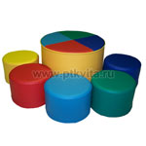 |  | 0.00
0,2 м3 | стол - 1 шт. |  | д. 30*20 с м.
 |  |  | столик
 |  |  | д. 50*35 см.
«Подиум полукруглый» комплект мягконабивной мебели | сектор - 6 шт. | 9,480.00 | диаметр 150 см. высота 45 см. |  |  | 0.00
0,4 м3
«Диван-пазл» | цилиндр – 1 | 9,207.00 | диаметр - 90 см. |  |  | 0.00
комплект 5 элементов | пазл – 4 |  | высота сиденья - 30 см.
«Квартет » | 1 | 16,005.00 | стол 80*80*40см |  |  | 0.00
комплект |  |  | кресло 65*75*35(25) 4шт.
0,6 м3
«Квартет-люкс» | диван – 1 шт. | 15,329.00 | диван 115*53*62 см. |  |  | 0.00
комплект | кресло – 2 шт. |  | кресло 55*53*62 см.
 | пуф-полуцилиндр – 2 шт.. |  | пуф-полуцилиндр (2 части) д.32*30 см.

«Кресло-кубик» | 1 | 6,576.00 | в свернутом виде - |  |  | 0.00
(большое) |  |  | 60*70*60 см.
0,25 м3
«Кресло-трансформер» | 1 | 6,584.00 | в свернутом виде - |  |  | 0.00
большое |  |  | шестигранник 80*70*30 см.
(шестигранник) |  |  | в развернутом виде –
3,4кг 0,17м3 |  |  | сиденье D 50 см.,
 |  |  | спинка Н 30 см.
«Кресло-трансформер» | 1 | 3,639.00 | в свернутом виде - | 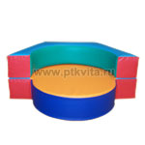 |  | 0.00
малое |  |  | шестигранник 80*70*15 см.
(шестигранник) |  |  | в развернутом виде –
2кг 0,085м3 |  |  | сиденье D 50 см.,
 |  |  | спинка Н 15 см.
«Кресло угловое | 1 (на фото 2 шт.) | 5,033.00 | 60*60*40 см. |  |  | 0.00
(сектор 45 град.)»

«Манеж 7-ми гранный с аппликацией» | 1 | 10,049.00 | Диаметр 150 см. |  |  | 0.00
(мягкое дно 4 см.) |  |  | Н 30*20 см.
«Манеж большой» | 1 | 15,098.00 | 200*150 см. |  |  | 0.00
(мягкое дно) на креплениях |  |  | Н 25 см.
12,5кг 0,507м3
«Манеж круглый» | 1 | 13,654.00 | Диаметр 150 см. |  |  | 0.00
(мягкое дно) на креплениях |  |  | Н 25 см.
9кг 0,448м3
«Манеж круглый» | 1 | 9,174.00 | Диаметр 100 см. |  |  | 0.00
(мягкое дно) |  |  | Н 30*20 см.
«Манеж круглый» | 1 | 8,514.00 | Диаметр 100 см. |  |  | 0.00
(без дна) |  |  | Н 30*20 см.
«Манеж овальный» | 1 | 12,300.00 | 150*100 см. |  |  | 0.00
(без дна) |  |  | Н 35*20 см.
«Манеж овальный» | 1 | 13,712.00 | 150*100 см. |  |  | 0.00
(мягкое дно) |  |  | Н 35*20 см.
«Манеж овальный разборный» | 1 | 12,005.00 | 130*100 см. |  |  | 0.00
(мягкое дно) |  |  | Н 25 см.*20 см.
«Манеж–пазл | 1 | 28,966.00 | 185*185 см. |  |  | 0.00
разборный» |  |  | Н 40 см.
0,6 м3
" Полянка " комплект мягконабивной мебели | 1 | 10,923.00 | 5 пуфиков D35*25 см., 1 стол D45*35 см. |  |  | 0.00
«Пуфик-барабан» | 1 | 999.00 | диаметр 35см., высота 20см. |  |  | 0.00
Пуф «Божья коровка» | 1 | 1,271.00 | д. 40 см., высота 30 см. |  |  | 0.00
Пуф «Грибок» | 1 | 1,271.00 | д. 40 см., высота 30 см. |  |  | 0.00
Пуф «Осьминожек» | 1 | 1,271.00 | д. 40 см., высота 30 см. |  |  | 0.00
Пуф «Мухоморчик» | 1 | 1,271.00 | д. 40 см., высота 30 см. | 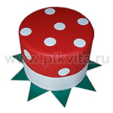 |  | 0.00
Пуф «Подсолнух» | 1 | 1,271.00 | д. 40 см., высота 30 см. | 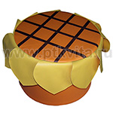 |  | 0.00
«Пуф-кресло» | 1 | 2,731.00 | 60*60*60 см. |  |  | 0.00
«Киска», «Зайка», «Собачка»
0,144 м3
«Пуфик круглый» | 1 | 867.00 | диаметр 30см., высота 20см. | 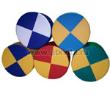 |  | 0.00
«Пуфик круглый» | 1 | 1,733.00 | диаметр 40см., высота 25см. |  |  | 0.00
«Пуфик круглый» | 1 | 2,451.00 | диаметр 60см., высота 30см. |  |  | 0.00
«Пуфик круглый» | 1 | 3,251.00 | диаметр 60см., высота 40см. |  |  | 0.00
«Пуфик с аппликацией» | 1 | 1,205.00 | D 30 см. | 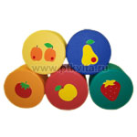 |  | 0.00
0,06м3 |  |  | Н 30 см.
«Пуфик с аппликацией» | 1 | 1,205.00 | D 35 см. |  |  | 0.00
0,06м3 |  |  | Н 20 см.
«Пуфик с аппликацией» | 1 | 1,502.00 | D 35 см. |  |  | 0.00
0,06м3 |  |  | Н 40 см.
«Пуфик с аппликацией» | 1 | 1,502.00 | D 45 см. |  |  | 0.00
0,06м3 |  |  | Н 30 см.
«Пуфик с аппликацией» | 1 | 3,944.00 | D 50 см. |  |  | 0.00
0,06м3 |  |  | Н 40 см.
«Пуфик с аппликацией» | 1 | 3,350.00 | D 60 см. |  |  | 0.00
 |  |  | Н 30 см.
«Пуфик круглый тематический» | 1 | 1,733.00 | D 40 см. |  |  | 0.00
(Собачка, клоун, утенок и т.д.) 0,06м3 |  |  | Н 40 см.
«Кресло-пуфик 3-х секционный» | 1 | 4,571.00 | в свернутом виде - | 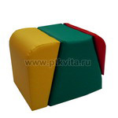 |  | 0.00
 |  |  | 40*40*50 см.
«Пуфик угловой сектор» | 1 | 3,771.00 | диаметр 120см., высота 40см. |  |  | 0.00
«Пуфик угловой сектор» | 1 | 1,997.00 | диаметр 60см., высота 40см. |  |  | 0.00
«Релакс» | 1 | 15,288.00 | диван 110*65*50 см — 1 шт. |  |  | 0.00
комплект |  |  | кресло 70*65*50 см. — 2 шт.
0,75 м3 |  |  | столик д.40*30 см.— 1 шт.
«Трансформер м/мебель» | диван – 1 | 11,872.00 | диван | 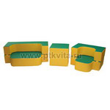 |  | 0.00
комплект | кресло – 1 |  | 100*40*40 см.
3 элемента | столик – 1 |  | кресло
0,34 м3 |  |  | 65*40*40 см.
 |  |  | пуфик
 |  |  | 40*40*40 см.
«Трансформер м/мебель - 2» | диван – 1 | 14,850.00 | диван | 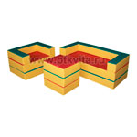 |  | 0.00
комплект | кресло – 1 |  | 120*55*45 см. кресло
3 элемента | столик – 1 |  | 75*55*45 см. столик
 |  |  | 45*40*45 см.
«Трансформер с игрушкой» | диван – 1 | 11,872.00 | диван | 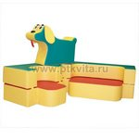 |  | 0.00
комплект | кресло – 1 |  | 100*40*40 см.
3 элемента | игрушка - 1 |  | кресло
10,6кг 0,384м3 |  |  | 65*40*40 см.
 |  |  | слоник
 |  |  | 90*60*20 см.
«Трансформер с игрушкой - 2» | диван – 1 | 13,200.00 |  | 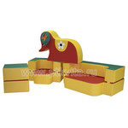 |  | 0.00
комплект | кресло – 1 |  | диван
4 элемента | пуфик – 1 |  | 100*40*40 см.
12,4кг 0,506м3 | игрушка - 1 |  | кресло
 |  |  | 65*40*40 см.
 |  |  | пуфик
 |  |  | 40*40*40 см.
 |  |  | слоник
 |  |  | 90*60*20 см.
«Трансформер с игрушкой - 3» | диван – 1 | 14,850.00 | диван |  |  | 0.00
комплект | кресло – 1 |  | 120*55*45 см.
3 элемента | игрушка - 1 |  | кресло
0,5 м3 |  |  | 75*55*45 см.
 |  |  | игрушка
 |  |  | 80*50*20 см.
«Трансформер с игрушкой - 4» | диван – 1 | 16,855.00 | диван | 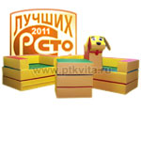 |  | 0.00
комплект | кресло – 1 |  | 120*55*45 см.
4 элемента | пуфик – 1 |  | кресло
0,6 м3 | игрушка - 1 |  | 75*55*45 см.
 |  |  | пуфик
 |  |  | 45*40*45 см.
 |  |  | игрушка
 |  |  | 80*50*20 см.
«Уголок » | 1 | 9,356.00 | диван — 2шт. 60*40*60 см. |  |  | 0.00
комплект |  |  | кресло — 2 шт. - 40*40*60 см.
0,3 м3
«Уголок отдыха» | 1 | 21,747.00 | Диван 90*35*40 см. - 1шт. |  |  | 0.00
Комплект |  |  | кресло 50*35*40 см. - 2 шт.
0,6 м3 |  |  | стул 30*35*40 см. - 2 шт.
 |  |  | стол 50*50*30 см. - 1 шт.
«Уголок отдыха» (мини) | 1 | 13,060.00 | диван 90*35*40 см.— 1шт. |  |  | 0.00
комплект |  |  | кресло 50*35*40 см. — 2 шт.
«Умница» | 1 | 19,743.00 | диван 70*50*50 см.— 1 шт. | 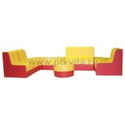 |  | 0.00
комплект мягконабивной мебели |  |  | кресло 35*50*50 см.— 3 шт.
0,7 м3 15 кг |  |  | пуф-сектор 50*50*25 см. — 2 шт.
2 мест |  |  | пуф-квадрат 50*50*25 см.— 1 шт.
 |  |  | пуф-таблетка д.40 * 25см.— 1 шт.
«Умница 2» | 1 | 11,072.00 | диван 80*40*55 см.— 1 шт. |  |  | 0.00
комплект мягконабивной мебели |  |  | кресло 50*40*55 см.— 2 шт.

«Умница (мини)» | 1 | 16,220.00 | диван 70*40*50 см.— 3 шт. | 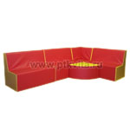 |  | 0.00
комплект мягконабивной мебели |  |  | угловой элемент 40*40*50 см.— 1 шт.
0,5 м3 15 кг |  |  | пуф-сектор 40*40*25 см. — 1 шт.
 |  |  |  |  | Итого: | 0.00

